상품제안서
아이스 맥주 유리잔 | 상품코드: F31226

 |  |  |  |  |  |  | 02-412-0044 | www.easy1.co.kr
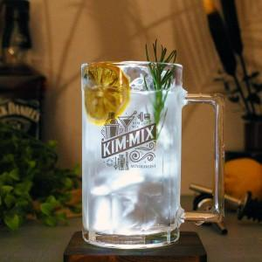

【상세/제작정보】 | <p>한박스 입수량 : 24개</p><p>택배정보 및 비용 : 롯데택배, 3000원</p><p>제품박스가 없을경우 6개들이 박스나 뽁뽁이 혹은 신문지등으로 포장해드립니다​​​</p>

【인쇄/포장옵션】 | 컬러필름인쇄 / 포장불가능

【공급단가】 | 수량 | 50~ | 100~ | 500~ | 1,000~ | 2,000~
*VAT별도 | 단가 | 4,200원 | 4,130원 | 4,020원 | 3,950원 | 3,850원

【상품 URL】 | https://easy1.co.kr:443/src/goods_detail.php?gdno=31226

